UVOD
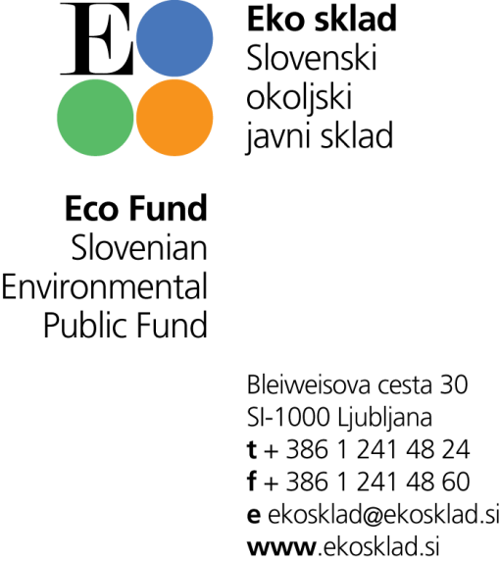

SEZNAM KURILNIH NAPRAV NA LESNO BIOMASO
Osveženo 2.4.2019

ZA JAVNI POZIV 54SUB-OB17

Seznam kurilnih naprav na lesno biomaso za centralno ogrevanje stanovanjskih stavb je izključno informativne narave z namenom informirati zainteresirano javnost, katera naprava izpolnjuje pogoje trenutno aktualnih javnih pozivov in za katere ima Eko sklad j.s. vso potrebno tehnično dokumentacijo, s katero je izpolnjevanje navedenih pogojev izkazano.
Opozarjamo, da je izbira proizvajalca naprave v izključni odgovornosti posameznika, ki bo proizvajalca in napravo izbral in se prijavil na aktualni javni poziv Eko sklada, j.s..
Prav tako si pridržujemo pravico, da objavljeni seznam kadarkoli spremenimo ali ga odstranimo z naše spletne strani.

ZAHTEVANA DOKUMENTACIJA ZA UVRSTITEV NA SEZNAM:
• izjava o skladnosti;
• merilno poročilo skladno s standardom SIST EN 303-5 in listino z navedenimi vrednostmi emisij kurilne naprave;
• dokazilo oz. izjava, da je merilno poročilo izdano s strani izbranega preskuševalnega laboratorija, priglašenega pri nacionalnem akreditacijskem organu po standardu EN ISO/IEC 17025;
• za peletno peč z vodnim toplotnim prenosnikom (kamin), merilno poročilo pri Evropski komisiji priglašenega preizkuševalnega laboratorija, skladno s standardom SIST EN 14785.

Skrbnik seznama: Primož Krapež (pkrapez@ekosklad.si)

